Flex
Task 1
 | Drehtisch zentrieren, mit y zuletzt von rechts kommen, x von unten
 | Aufkleben

Task 2 |  |  |  |  | Pixel | Center | Absolut PX | Absolut mm | Radius Bohrer Markierung | Relativ mm
 | Außendurchmesser fräsen
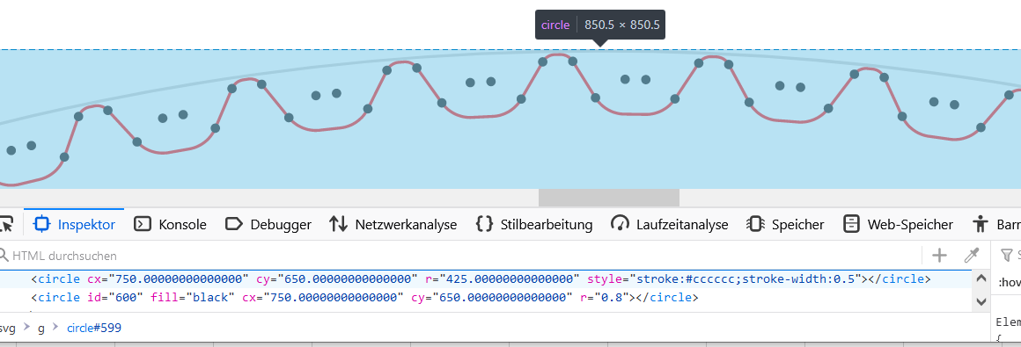

 |  |  |  | r | 423.15 |  | 846.3 | 56.3

Task 3
 | Spiel mit dem Uhrzeigersinn
 | Linke Flanke stoßen (mit dem Uhrzeigersinn) |  |  | x | 529.93950436 | 750 | -220.06049564 | -14.63949652 | 0.4 | -15.03949652
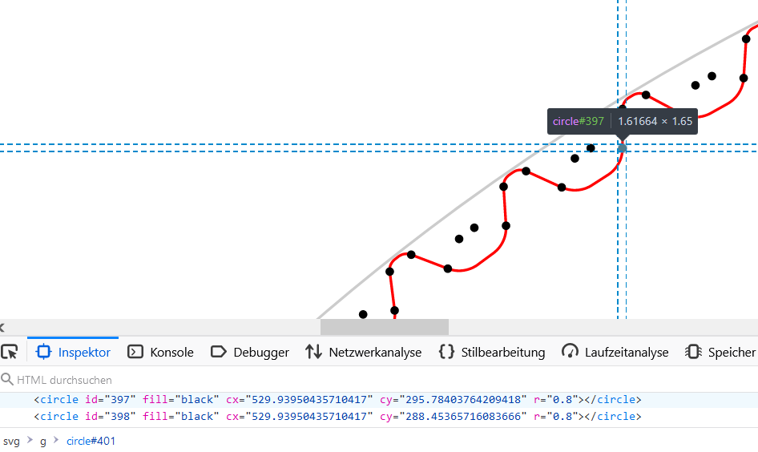
 |  |  |  | y | 295.78403764 | 650 | -354.21596236 | -23.564171902 |  | -23.564171902

Task 4
 | 2.8373494512 | gegen den Uhrzeigersinn drehen |  | a | 2.8373494512 | gegen Uhrzeiger |  | SPIEL rausnehmen | 0.08
 | Rechte Flanke stoßen, mit dem Uhrzeigersinn drehen
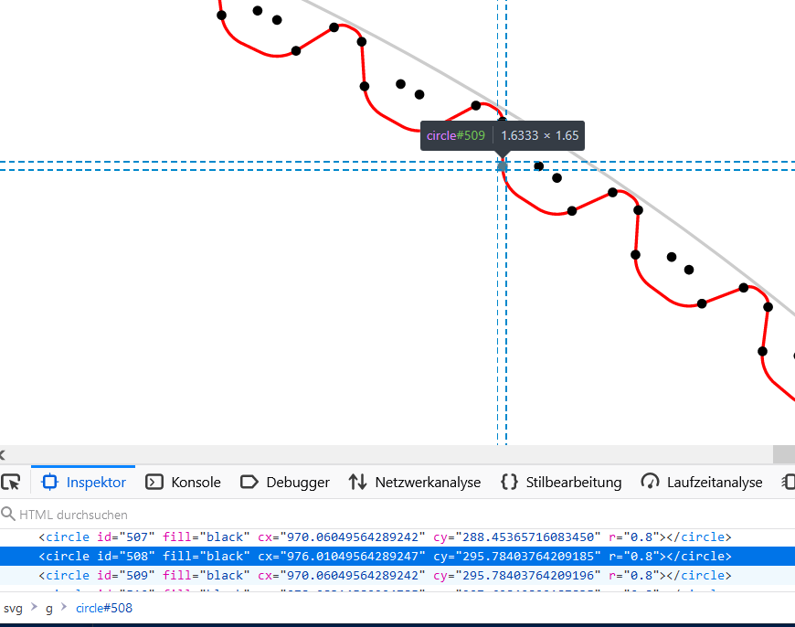
 |  |  |  | x | 970.06049564 | 750 | 220.06049564 | 14.63949652 | 0.4 | 15.03949652
 |  |  | plus 0,01mm? | y | 295.78403764 | 650 | -354.21596236 | -23.564171902 |  | -23.564171902

Rigid
Task 1
 | Drehtisch zentrieren, mit y zuletzt von rechts kommen, x von unten
 | Aufkleben

Task 2 |  |  |  |  | Pixel | Center | Absolut | Absolut mm | Radius Bohrer Markierung | Relativ mm
 | Innendurchmesser Fräsen
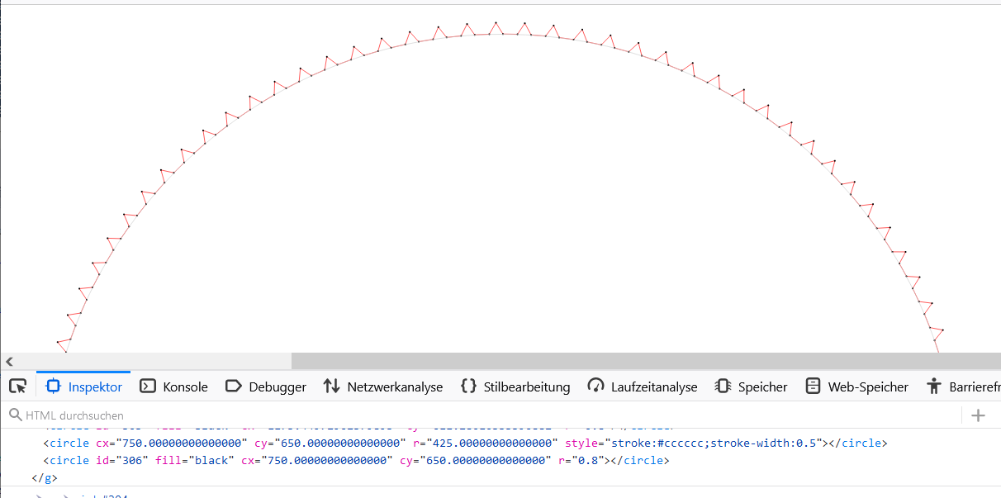

 |  |  |  | r | 423.55 |  | 847.1 | 56.3
 |  |  |  |  |  |  |  | 55.4

 |  |  |  |  | 9.4 | zahnhöhe |  | 0.62474324165

Task 3

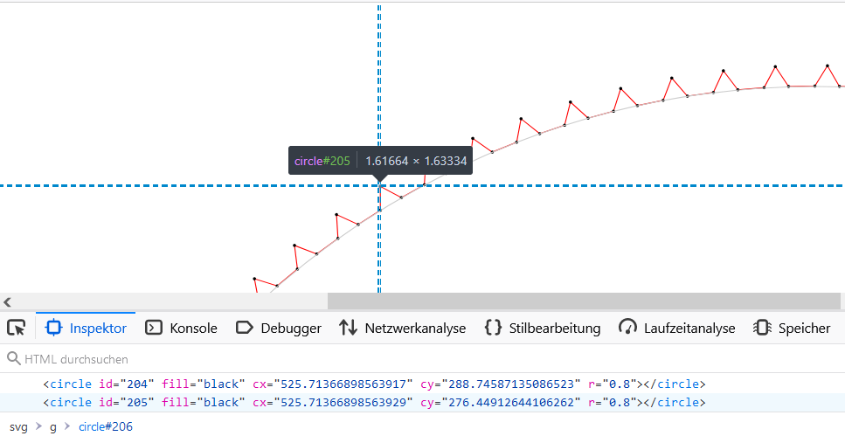
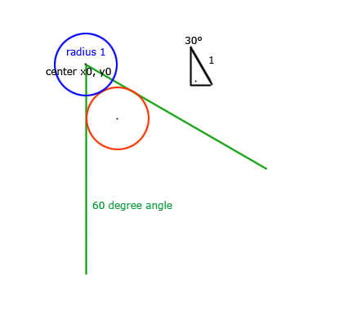
 | Linke Flanke stoßen (gegen den Uhrzeigersinn) |  |  |  |  |  |  |  |  |  | https://www.mathepower.com/rechtw.php | 2 nicht 1 …
 |  |  |  | x | 525.71366899 | 750 | -224.28633101 | -14.90652867 | 0.2 | -14.70652867
 |  |  |  | y | 276.44912644 | 650 | -373.55087356 | -24.826955709 | 0.346 | -24.480955709

Task 4
 | 1.56676 | Grad gegen den Uhrzeigersinn drehen | SPIEL rausnehmen ??? | a | 1.56676 | gegen Uhrzeiger
 | Rechte Flanke stoßen, mit dem Uhrzeigersinn drehen
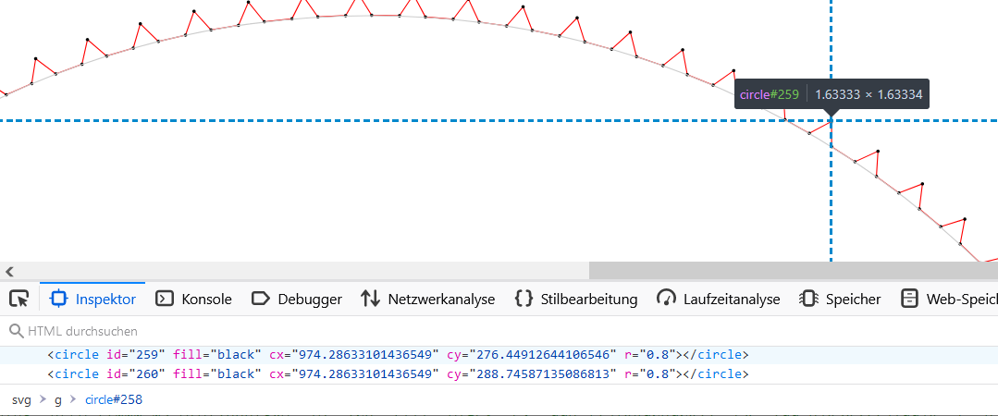
 |  |  | plus 0,015 oder so | x | 974.28633101 | 750 | 224.28633101 | 14.90652867 | 0.2 | 14.70652867
 |  |  |  | y | 276.44912644 | 650 | -373.55087356 | -24.826955709 | 0.346 | -24.480955709

